海洋観測速報-印刷用 (2)
八丈海洋観測報告
平成27年3月8日
 | No.2015-2
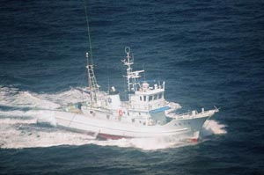

東京都 島しょ農林水産総合センター 八丈事業所

調査指導船「たくなん」
〒100-1511 東京都八丈島八丈町三根4222
TEL：04996-2-0209 FAX：04996-2-3429

調査指導船「たくなん」による八丈島沿岸海洋観測結果、八丈島神湊港及び青ヶ島三宝港定地水温観測結果についてお知らせします。
・沿岸定点観測 2013年2月6、12、14日に八丈島、東西の10測点にて観測
・神湊港定地観測 2013年1月1日～2月28日、午前9時に神湊港内にて観測
・三宝港定地観測 2013年1月1日～2月28日、三宝港内にて観測

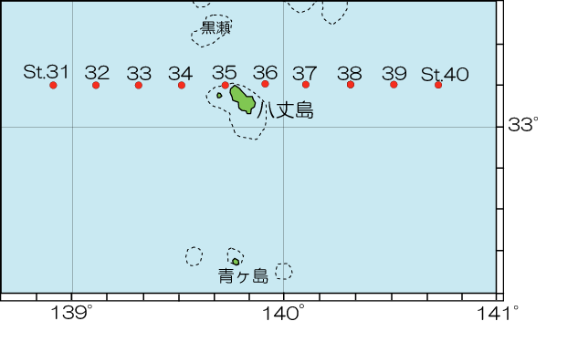

 |  | 図1 八丈島沿岸観測定点位置 |  |  |  |  | 図2 沿岸観測当時の黒潮流路
 |  |  |  |  |  |  | 八丈海洋ニュース№25-15(2/6号).17(2/17号)より

表1 八丈島沿岸定点観測結果

観 測 点 |  | Sｔ.32 | Sｔ.33 | Sｔ.34 | Sｔ.35 | Sｔ.36 | Sｔ.37 | Sｔ.38 | Sｔ.39 | Sｔ.39 | Sｔ.40
観測月日 |  | 2020-02-07 | 2020-02-07 | 2020-02-07 | 2020-02-07 | 2020-02-03 | 2020-02-03 | 2020-02-03 | 2020-02-03 | 0 | 0
北 緯 |  | 33゜10’ | 33゜10’ | 33゜10’ | 33゜10’ | 33゜10’ | 33゜10’ | 33゜10’ | 33゜10’ | 33゜11’ | 33゜10’
東 経 |  | 139゜07’ | 139゜19’ | 139゜31’ | 139゜43’ | 139゜55’ | 140゜07’ | 140゜19’ | 140゜31’ | 140゜31’ | 140゜43’
水温 ℃ | 0ｍ | 20.1 | 20.0 | 20.0 | 19.5 | 20.5 | 19.8 | 20.1 | 20.1 | 0.0 | 0.0
 | 100ｍ | 20.2 | 20.0 | 20.0 | 18.7 | 20.1 | 19.8 | 20.0 | 20.0 | 0.0 | 0.0
 | 200ｍ | 19.0 | 18.8 | 19.1 | 17.3 | 19.5 | 19.6 | 19.0 | 19.0 | 0.0 | 0.0
 | 300ｍ | 17.1 | 17.1 | 17.2 | 16.0 | 17.5 | 17.7 | 17.9 | 17.4 | 0.0 | 0.0
 | 400ｍ | 14.7 | 15.2 | 14.7 | 14.9 | 15.3 | 15.7 | 16.3 | 15.8 | 0.0 | 0.0
 | 500ｍ | 11.6 | 11.6 | 12.3 | ― | ― | 12.4 | 12.0 | 13.5 | 0.0 | 0.0
流向 ° |  | 284 | 286 | 342 | 38 | 176 | 326 | 173 | 3 | 0 | 0
流速 kt |  | 1.0 | 0.9 | 0.7 | 1.4 | 0.4 | 0.6 | 0.5 | 1.0 | 0.0 | 0.0
 | 八丈島 | 平年値（八丈島） | 青ヶ島
1月1日 | 16.9 | 19.2
1月2日 | 18.8 | 19.1
1月3日 | 18.5 | 19.1
1月4日 | 17.5 | 18.9
1月5日 | 18.2 | 19.1
1月6日 | 18.7 | 19.0
1月7日 | 18.9 | 18.9
1月8日 | 18.7 | 19.0
1月9日 | 18.9 | 19.0
1月10日 | 18.3 | 19.0
1月11日 | 18.5 | 18.8
1月12日 | 17.2 | 18.9
1月13日 | 17.5 | 18.9
1月14日 | 16.5 | 18.8
1月15日 | 17.8 | 18.6
1月16日 | 18.8 | 18.6
1月17日 | 18.1 | 18.7
1月18日 | 17.9 | 18.8
1月19日 | 17.7 | 18.7
1月20日 | 17 | 18.6
1月21日 | 17.8 | 18.5
1月22日 | 17.3 | 18.4
1月23日 | 17.3 | 18.4
1月24日 | 17.4 | 18.3
1月25日 | 17.6 | 18.3
1月26日 | 17 | 18.2
1月27日 | 15.7 | 18.3 | 20.6
1月28日 | 16.5 | 18.2
1月29日 | 16.4 | 18.2 | 20.7
1月30日 | 15.9 | 18.2
1月31日 | 17.6 | 18.2
 | 2019 | 0.0
平均値 | 17.641935484 | 18.7 | 20.65
上旬平均 | 18.34 | 19.0 | 0
中旬平均 | 17.7 | 18.7 | 0
下旬平均 | 16.954545455 | 18.3 | 20.65
2月1日 | 17.7 | 18.2
2月2日 | 18.3 | 17.9
2月3日 | 19 | 17.9 | 20.4
2月4日 | 18.8 | 17.8 | 20.1
2月5日 | 18.4 | 17.9
2月6日 | 18 | 17.9
2月7日 | 17.3 | 17.9 | 20
2月8日 | 17.8 | 17.9
2月9日 | 17.3 | 18.1
2月10日 | 17.7 | 18.1 | 19.4
...
 |  |  |  |  |  |  |  |  |  |  | ※赤字は平年より高め(+1.5℃～)、青字は平年より低め(～-1.5℃)

2月平均水温 八丈島 18.5℃
青ヶ島 18.9℃

海洋観測速報-印刷用
八丈海洋観測報告
 | No.2020-2 |  |  |  |  |  |  |  | 2020-03-11

東京都 島しょ農林水産総合センター 八丈事業所

調査指導船「たくなん」
〒100-1511 東京都八丈島八丈町三根4222
TEL：04996-2-0209 FAX：04996-2-3429

調査指導船「たくなん」による八丈島沿岸海洋観測結果と八丈島神湊港における定地水温観測結果についてお知らせします。
黒潮概況： |  | 上旬：大王崎沖30°30′N付近から伊豆諸島の西側を北上し、御蔵島付近を東北東向きに通過し、
 |  | 房総半島沖に流去した。
 |  | 中旬：大王崎沖30°10′N付近から伊豆諸島の西側をS字状に北上し、御蔵島付近を東～北東向きに通過し、
 |  | 房総半島沖に流去した。
 |  | 下旬：伊豆諸島の西沖を北上して御蔵島付近を北東向きに通過し、房総半島沖に流去した。
 |  | 黒潮の南端部は一時的に遠州灘沖29°40′N付近へ移動し、その後、大王崎沖30°20′N付近まで移動した。

沿岸定点観測： |  | 2020年2月3日および7日に八丈島の東西9測点で観測
 |  | 表層は「やや高め」～「高め」、100～200ｍは「やや高め」～「きわめて高め」、 300ｍ は 「平年並み」～ 「高め」、
 |  | 400～500ｍは「やや高め」～「きわめて高め」であった。

神湊港定地観測:2020年2月1～29日、午前9時に神湊港内にて観測
 |  | 上旬「平年並み」、中旬「平年並み」、下旬「平年並み」で推移した。
※平年並み-0.5～+0.5 やや高め+0.5～+1.5 高め+1.5～+2.5 きわめて高め+2.5～
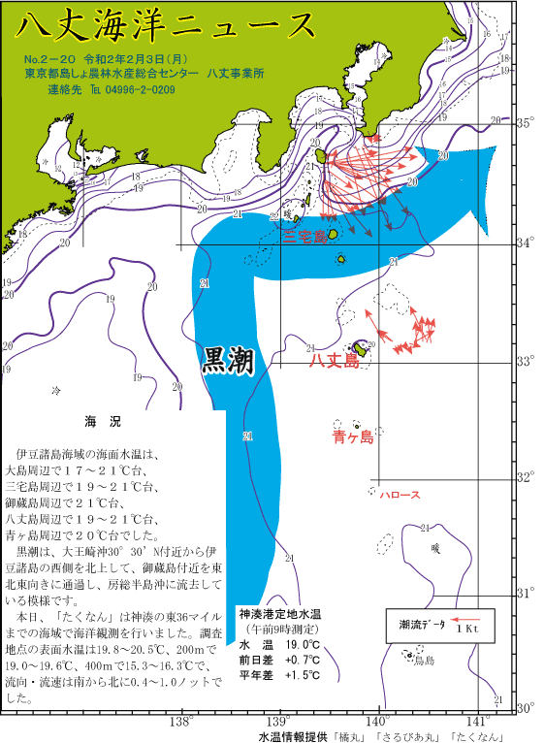
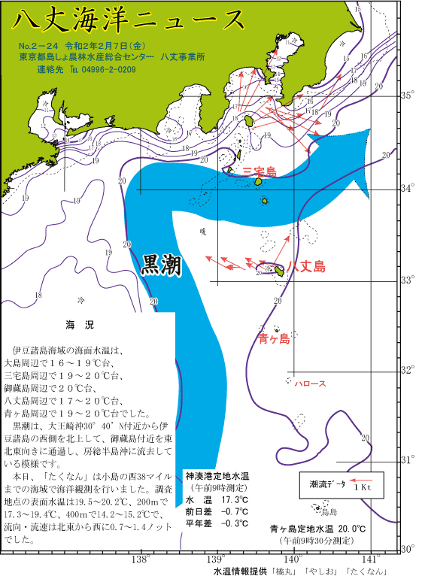
やや低め-0.5～-1.5 低め-1.5～-2.5 きわめて低め-2.5～

 |  |  |  |  |  |  | 図2 沿岸観測当時の黒潮流路
 | 図1 八丈島沿岸観測定点位置 |  |  |  |  | 八丈海洋ニュース№2-20(2/3号)および№2-24(2/7号)より
表1 八丈島沿岸定点観測結果
観 測 点 |  | Sｔ.31 | Sｔ.32 | Sｔ.33 | Sｔ.34 | Sｔ.35 | Sｔ.36 | Sｔ.37 | Sｔ.38 | Sｔ.39 | Sｔ.40 | セル色変え用 |  | Sｔ.31 | Sｔ.32 | Sｔ.33 | Sｔ.34 | Sｔ.35 | Sｔ.36 | Sｔ.37 | Sｔ.38 | Sｔ.39 | Sｔ.40
観測月日 |  | 2020-02-07 | 2020-02-07 | 2020-02-07 | 2020-02-07 | 2020-02-07 | 2020-02-03 | 2020-02-03 | 2020-02-03 | 2020-02-03 | - | 観測月日
北 緯 |  | 33゜10’ | 33゜10’ | 33゜10’ | 33゜10’ | 33゜10’ | 33゜10’ | 33゜10’ | 33゜10’ | 33゜10’ | 33゜10’ | 北 緯
東 経 |  | 138゜55’ | 139゜07’ | 139゜19’ | 139゜31’ | 139゜43’ | 139゜55’ | 140゜07’ | 140゜19’ | 140゜31’ | 140゜43’ | 東 経
水温 ℃ | 0ｍ | 20.2 | 20.1 | 20.0 | 20.0 | 19.5 | 20.5 | 19.8 | 20.1 | 20.1 | - | 平年差 ℃ | 0 | 2.1 | 1.6 | 1.4 | 1.2 | 0.8 | 1.7 | 1.0 | 1.2 | 1.5 | #VALUE!
 | 100ｍ | 20.2 | 20.2 | 20.0 | 20.0 | 18.7 | 20.1 | 19.8 | 20.0 | 20.0 | - |  | 100 | 3.1 | 2.2 | 2.3 | 1.7 | 0.6 | 1.7 | 1.3 | 1.9 | 2.2 | #VALUE!
 | 200ｍ | 19.4 | 19.0 | 18.8 | 19.1 | 17.3 | 19.5 | 19.6 | 19.0 | 19.0 | - |  | 200 | 4.5 | 2.7 | 2.5 | 2.4 | 0.6 | 1.9 | 2.4 | 1.9 | 2.3 | #VALUE!
 | 300ｍ | 16.8 | 17.1 | 17.1 | 17.2 | 16.0 | 17.5 | 17.7 | 17.9 | 17.4 | - |  | 300 | 3.8 | 2.5 | 2.0 | 1.8 | 0.3 | 1.2 | 1.4 | 2.3 | 2.0 | #VALUE!
 | 400ｍ | 14.2 | 14.7 | 15.2 | 14.7 | 14.9 | 15.3 | 15.7 | 16.3 | 15.8 | - |  | 400 | 3.6 | 2.6 | 2.7 | 1.9 | 1.6 | 2.2 | 2.2 | 3.0 | 3.2 | #VALUE!
 | 500ｍ | 11.8 | 11.6 | 11.6 | 12.3 | 11.8 | - | 12.4 | 12.0 | 13.5 | - |  | 500 | 2.5 | 2.1 | 2.0 | 2.1 | 1.8 | #VALUE! | 2.3 | 3.0 | 4.6 | #VALUE!
流向 ° |  | 294 | 284 | 286 | 342 | 38 | 176 | 326 | 173 | 3 | - | 流向 °
 | 八丈島 | 平年値（八丈島）
2013-02-01 | 17.7 | 18.2
2013-02-02 | 18.3 | 17.9
2013-02-03 | 19 | 17.9
2013-02-04 | 18.8 | 17.8
2013-02-05 | 18.4 | 17.9
2013-02-06 | 18 | 17.9
2013-02-07 | 17.3 | 17.9
2013-02-08 | 17.8 | 17.9
2013-02-09 | 17.3 | 18.1
2013-02-10 | 17.7 | 18.1
2013-02-11 | 16.5 | 18.0
2013-02-12 | 17.5 | 18.0
2013-02-13 | 18.2 | 17.9
2013-02-14 | 18 | 17.9
2013-02-15 | 18.9 | 17.9
2013-02-16 | 19.3 | 17.9
2013-02-17 | 18.9 | 17.8
2013-02-18 | 17.9 | 17.9
2013-02-19 | 17.5 | 18.0
2013-02-20 | 17.5 | 18.1
2013-02-21 | 17.4 | 18.1
2013-02-22 | 18.3 | 18.0
2013-02-23 | 18.5 | 18.2
2013-02-24 | 17.8 | 18.2
2013-02-25 | 18.2 | 18.0
2013-02-26 | 18.1 | 18.1
2013-02-27 | 17.9 | 18.0
2013-02-28 | 17 | 18.1
2016-02-29 | 17.4 | 18.1
流速kt |  | 0.8 | 1.0 | 0.9 | 0.7 | 1.4 | 0.4 | 0.6 | 0.5 | 1.0 | - | 流速 kt
 |  |  |  |  |  |  |  |  | ※赤字は平年より高め(+1.5℃～)、青字は平年より低め(～-1.5℃) |  |  | 平年差早見表 |  | Sｔ.31 | Sｔ.32 | Sｔ.33 | Sｔ.34 | Sｔ.35 | Sｔ.36 | Sｔ.37 | Sｔ.38 | Sｔ.39 | Sｔ.40
 |  |  |  |  |  |  |  |  |  |  |  | 観測月日
 |  |  |  |  |  |  |  |  |  |  |  | 北 緯 |  | 33゜10’ | 33゜10’ | 33゜10’ | 33゜10’ | 33゜10’ | 33゜10’ | 33゜10’ | 33゜10’ | 33゜10’ | 33゜10’
 |  |  |  |  |  |  |  |  |  |  |  | 東 経 |  | 138゜55’ | 139゜07’ | 139゜19’ | 139゜31’ | 139゜43’ | 139゜55’ | 140゜07’ | 140゜19’ | 140゜31’ | 140゜43’
 |  |  |  |  |  |  |  |  |  |  |  | 水温 ℃ | 0 | ++ | ++ | + | + | + | ++ | + | + | ++ | #VALUE!
月平均水温
八丈島 17.8℃
 |  |  |  |  |  |  |  |  |  |  |  |  | 100 | +++ | ++ | ++ | ++ | + | ++ | + | ++ | ++ | #VALUE!
 |  |  |  |  |  |  |  |  |  |  |  |  | 200 | +++ | +++ | +++ | ++ | + | ++ | ++ | ++ | ++ | #VALUE!
 |  |  |  |  |  |  |  |  |  |  |  |  | 300 | +++ | +++ | ++ | ++ | +- | + | + | ++ | ++ | #VALUE!
 |  |  |  |  |  |  |  |  |  |  |  |  | 400 | +++ | +++ | +++ | ++ | ++ | ++ | ++ | +++ | +++ | #VALUE!
 |  |  |  |  |  |  |  |  |  |  |  |  | 500 | +++ | ++ | ++ | ++ | ++ | #VALUE! | ++ | +++ | +++ | #VALUE!
 |  | 図3 八丈島（神湊港）における2月の定地水温観測結果 |  |  |  |  |  |  |  |  |  | 流向 °
 |  |  |  |  |  |  |  |  |  |  |  | 流速 kt

